Info
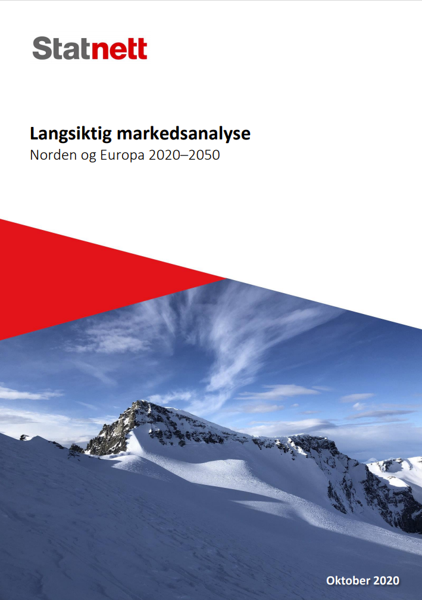

Dette regnearket er et supplement til vår rapport Langsiktig markedsanalyse 2020. Følg lenken til rapporten ved å trykke på bildet.

Vi har valgt å begrense oss til å vise noen tabeller for brenselspriser, CO2-priser, forbruk, produksjon og kraftpriser. Vi henviser til rapporten for mer detaljerte analyser og forklaringer.

For spørsmål ta kontakt med:
Anders Kringstad

Gå til:
Brensels- og CO2-priser
Forbruk og produksjon Europa
Forbruk og produksjon Norden
Norsk forbruk, ulike scenario
Kraftpriser, Europa
Kraftpriser, Norden

Brenselspriser og CO2
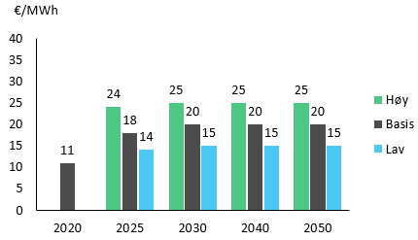
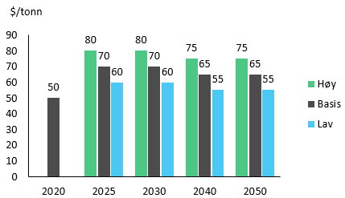
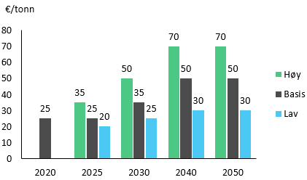
Brensels- og CO2-priser
LMA 2018 og LMA 2020

 |  | 2018 |  |  | 2025 |  |  | 2030 |  |  | 2040
 |  | Basis | Reell 2018 | Lav | Basis | Høy | Lav | Basis | Høy | Lav | Basis | Høy
LMA 2018 | Gass | 25 | €/MWh | 15 | 20 | 25 | 15 | 20 | 25 | 15 | 20 | 25
 | Kull | 95 | $/ton | 60 | 75 | 95 | 55 | 70 | 95 | 55 | 70 | 95
 | CO2 EU ETS | 20 | €/ton | 15 | 25 | 35 | 15 | 30 | 50 | 15 | 35 | 50
 | CO2 UK | 40 | €/ton | 22 | 30 | 39 | 15 | 30 | 50 | 15 | 35 | 50

 |  | 2020 |  |  | 2025 |  |  | 2030 |  |  | 2040 |  |  | 2050
 |  | Basis | Reell 2020 | Lav | Basis | Høy | Lav | Basis | Høy | Lav | Basis | Høy | Lav | Basis | Høy
LMA 2020 | Gass | 11 | €/MWh | 15 | 18 | 25 | 15 | 20 | 25 | 15 | 20 | 25 | 15 | 20 | 25
 | Kull | 50 | $/ton | 60 | 70 | 80 | 60 | 70 | 80 | 55 | 65 | 75 | 55 | 65 | 75
 | CO2 EU ETS | 25 | €/ton | 20 | 25 | 35 | 25 | 35 | 50 | 30 | 50 | 70 | 30 | 50 | 70
 | CO2 UK | 45 | €/ton | 40 | 45 | 55 | 25 | 35 | 50 | 30 | 50 | 70 | 30 | 50 | 70

 |  | Gass |  |  |  |  |  | Kull |  |  |  |  |  | EU ETS

Kraftpriser_Europa
 | Gjennomsnittpriser
 | LMA 2020
 | Reelle 2020 €/MWh

 |  |  |  |  |  |  | Velg område:
 |  | 2020 | 2025 | 2030 | 2040 | 2050 | Sveits
Østerrike | Basis | 32 | 36 | 43 | 44 | 41
Østerrike | Høy |  |  | 57 | 58 | 55
Østerrike | Lav |  |  | 34 | 37 | 37
Tsjekkia | Basis | 34 | 39 | 43 | 45 | 40 |  |  |  |  |  |  |  |  |  | Tyskland
Tsjekkia | Høy |  |  | 56 | 58 | 55 |  |  |  |  |  |  |  |  |  | Storbritannia
Tsjekkia | Lav |  |  | 34 | 38 | 37 |  |  |  |  |  |  |  |  |  | Nederland
Frankrike | Basis | 28 | 30 | 40 | 43 | 41 |  |  |  |  |  |  |  |  |  | Frankrike
Frankrike | Høy |  |  | 53 | 54 | 56 |  |  |  |  |  |  |  |  |  | Polen
Frankrike | Lav |  |  | 34 | 37 | 37 |  |  | Høy | Basis | Lav |  |  |  |  | Italia
Tyskland | Basis | 32 | 35 | 43 | 45 | 41 | LMA 2020 | 2020 |  | 32 |  | 0 | 32 | 0 | -32 | Sveits
Tyskland | Høy |  |  | 57 | 59 | 56 |  | 2025 |  | 36 |  | 0 | 36 | 0 | -36 | Tsjekkia
Tyskland | Lav |  |  | 34 | 37 | 37 |  | 2030 | 56 | 42 | 35 | 35 | 7 | 0 | 14 | Østerrike
Storbritannia | Basis | 37 | 43 | 42 | 44 | 39 |  | 2040 | 56 | 43 | 35 | 35 | 8 | 0 | 13
Storbritannia | Høy |  |  | 62 | 57 | 52 |  | 2050 | 58 | 42 | 38 | 38 | 4 | 0 | 16
Storbritannia | Lav |  |  | 36 | 38 | 35
Italia | Basis | 32 | 38 | 49 | 45 | 52
Italia | Høy |  |  | 65 | 64 | 70
Italia | Lav |  |  | 39 | 35 | 47
Nederland | Basis | 31 | 33 | 43 | 45 | 39
Nederland | Høy |  |  | 57 | 59 | 53
Nederland | Lav |  |  | 34 | 37 | 36
Polen | Basis | 39 | 43 | 52 | 49 | 41
Polen | Høy |  |  | 67 | 63 | 57
Polen | Lav |  |  | 40 | 40 | 37
Sveits | Basis | 32 | 36 | 42 | 43 | 42
Sveits | Høy |  |  | 56 | 56 | 58
Sveits | Lav |  |  | 35 | 35 | 38

Kraftpriser_Norden
 | Gjennomsnittpriser
 | LMA 2020
 | Reelle 2020 €/MWh

 |  |  |  |  |  |  |  |  |  |  |  |  |  |  | Sørøst-Norge (NO1)
 |  |  |  |  |  |  |  |  |  |  |  |  |  |  | Sørvest-Norge (NO2)
 |  |  |  |  |  |  |  |  |  |  |  |  |  |  | Midt-Norge (NO3)
 |  |  |  |  |  | Velg område: |  |  |  |  |  |  |  |  | Nord-Norge (NO4)
 |  | 2020 | 2025 | 2030 | 2040 | Sørøst-Norge (NO1) |  |  |  |  |  |  |  |  | Vest-Norge (NO5)
Sørøst-Norge (NO1) | Basis | 29 | 33 | 36 | 40 |  |  |  |  |  |  |  |  |  | Svergie Nord (SE2)
Sørvest-Norge (NO2) | Basis | 28 | 34 | 36 | 39 |  |  |  |  |  |  |  |  |  | Svergie Sør (SE3)
Midt-Norge (NO3) | Basis | 28 | 28 | 33 | 39 |  |  |  |  |  |  |  |  |  | Danmark
Nord-Norge (NO4) | Basis | 27 | 25 | 31 | 38
Vest-Norge (NO5) | Basis | 29 | 35 | 37 | 41
Svergie Nord (SE2) | Basis | 28 | 26 | 30 | 38
Svergie Sør (SE3) | Basis | 30 | 31 | 35 | 42
Danmark | Basis | 29 | 35 | 40 | 41
 |  |  |  |  |  |  |  |  | Basis
 |  |  |  |  |  | LMA 2020 | 2020 |  | 29 |  | 0 | 29 | 0 | -29
 |  |  |  |  |  |  | 2025 |  | 33 |  | 0 | 33 | 0 | -33
 |  |  |  |  |  |  | 2030 | 0 | 36 | 0 | 0 | 36 | 0 | -36
 |  |  |  |  |  |  | 2040 | 0 | 40 | 0 | 0 | 40 | 0 | -40

Tallene for Norge som vises i rapporten er hentet fra simuleringen med 15 prisområder i Norge. Denne modelleringen gir bedre mulighet til å løse flaskehalsene. Tallene vi oppgir i dette arket er hentet fra simuleringen med 5 prisområder. Forskjellen mellom simuleringene med 15 prisområder og 5 prisområder er neglisjerbar.

Produksjonen i Norge i 2020 er litt lavere enn bl.a. det som ble publisert i NVE sin LMA 2020. Årsaken til dette er at det er mye vindkraftproduksjon under utbygging i Norge og NVE måler den ut fra hva som er antatt satt i drift ved utgangen av året mens Statnett har tatt utgangspunkt i det som var satt i drift ved midten av 2020. I tillegg har NVE økt tilsig til vannkraftverkene pga. klimaendringene i et normalår allerede i 2020, noe som vi har valgt å gjøre senere.

